关系图
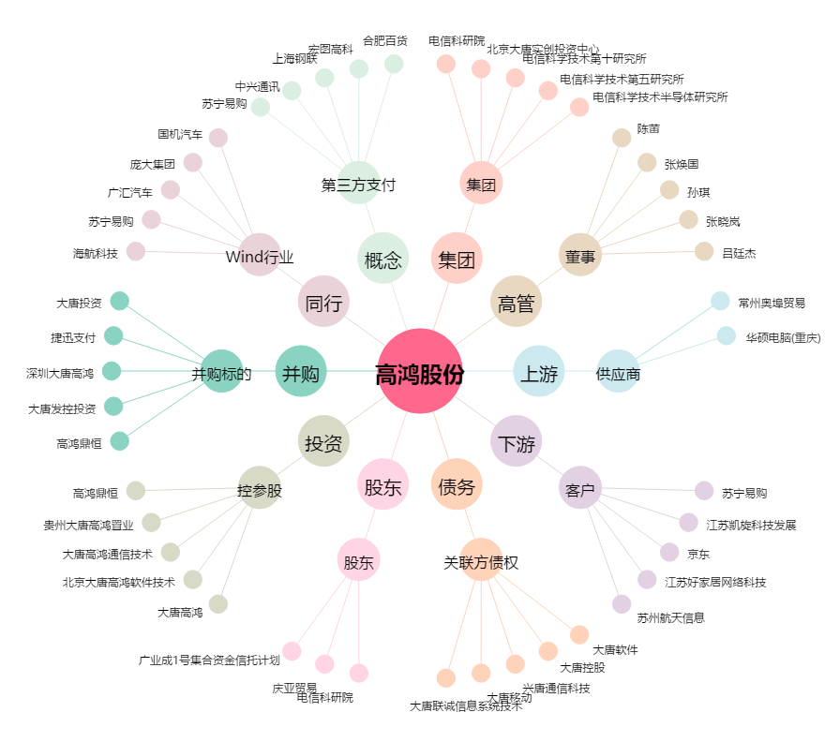
高鸿股份[000851.SZ] - 关系概览图

